2.クラス構成
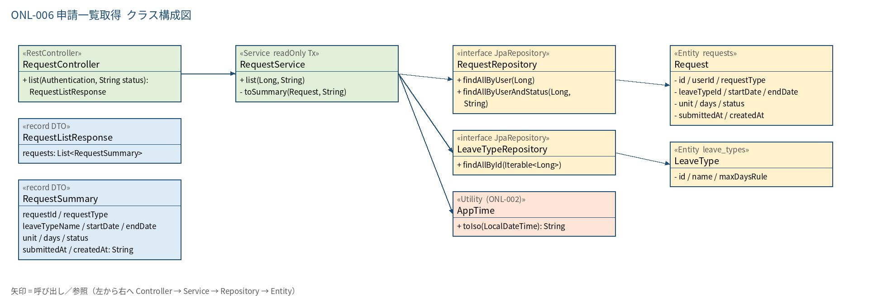
2.1 クラス構成図

3.シーケンス
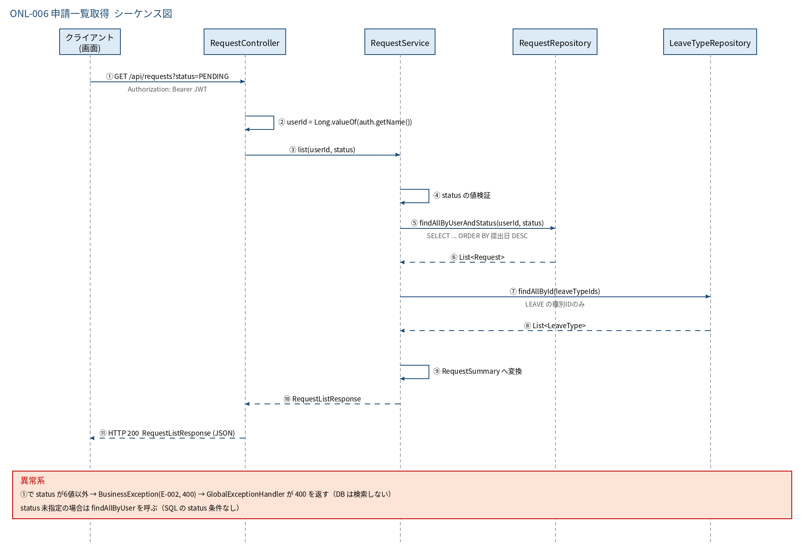
3.1 シーケンス図

5.処理フロー
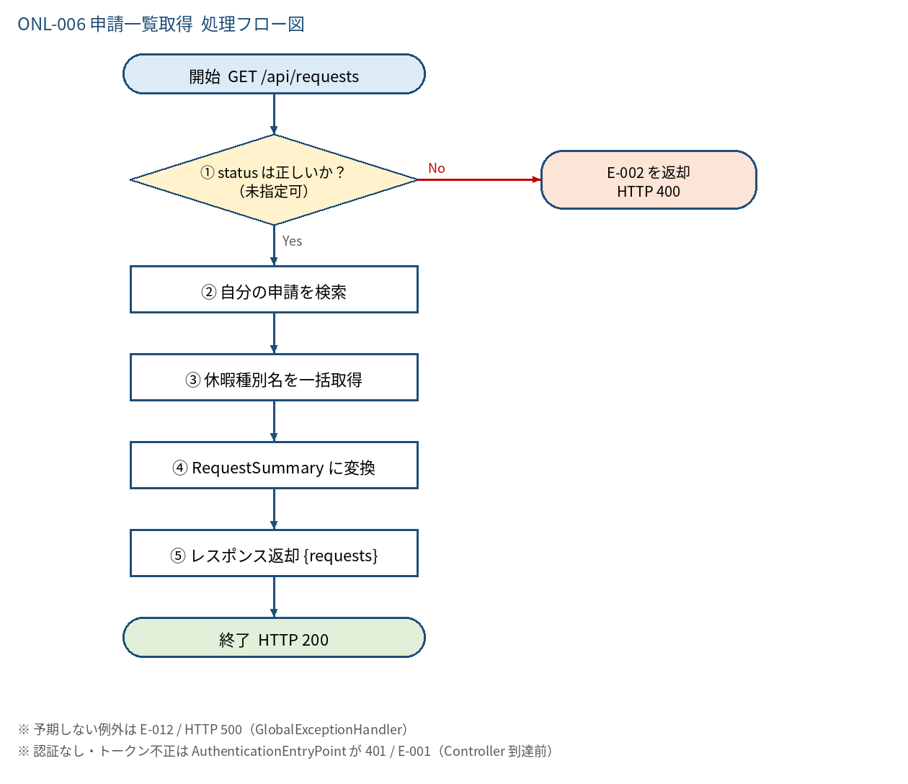
5.1 処理手順
No. | 処理 | 詳細 | 種別・分岐
① | status は正しいか？ （未指定可） | 空・null は絞込なし。指定時は RequestStatus.ALL に含まれるか確認 | 判定（No → E-002 を返却 HTTP 400）
② | 自分の申請を検索 | status なし: findAllByUser(userId)／あり: findAllByUserAndStatus(userId, status)。提出日の新しい順 | 処理
③ | 休暇種別名を一括取得 | leave_type_id の重複を除き leaveTypeRepository.findAllById（N+1 を避ける） | 処理
④ | RequestSummary に変換 | 日時は JST の +09:00 付き ISO 8601 文字列へ変換 | 処理
⑤ | レスポンス返却 {requests} | 0件でも HTTP 200 と空配列 | 処理

5.2 処理フロー図

